Annexe 23
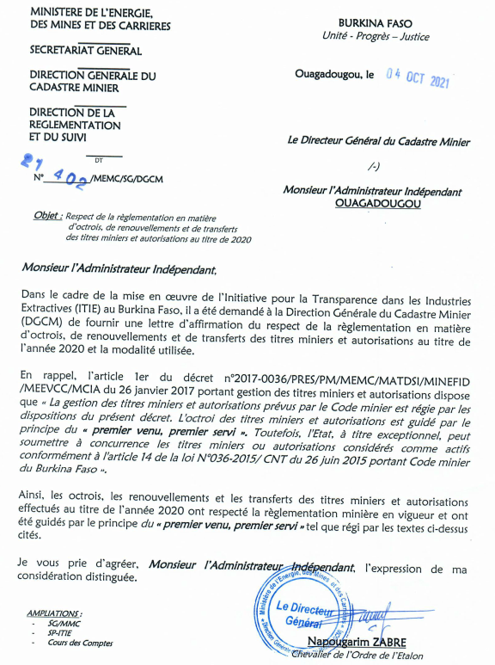
Annexe 23 – Lettre d’affirmation de la DGCM

